výsledky
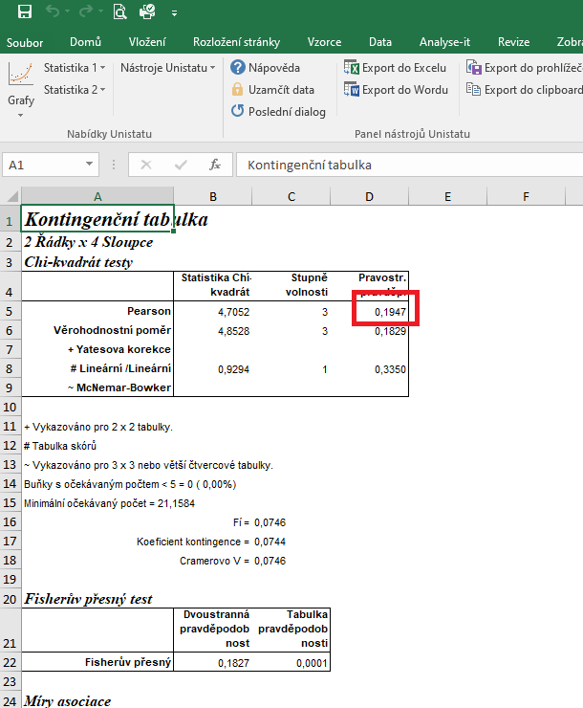
 | rok 2017 | rok 2018 | rok 2019 | rok 2020 | Statistické zpracování dat, která jsou vyjádřena ve formě četností, se běžně provádí pomocí chí kvadrát testu s využítím kontingenčních tabulek.
spotřeba bromadiolonu (kg) | 27 | 23 | 19 | 31 | Tento test nelze zpracovat v tabulkovém procesoru Excel, ale je třeba použít vhodný statistický program jako je například Unistat.
spotřeba ostatních rodenticidů (kg) | 152 | 169 | 210 | 215 | Do kontingenčních tabulek je třeba dávat vždy údaje četností v absolutních hodnotách, nelze využít procenta.
 |  |  |  |  | Vyjádření v procentech se využívá až pro finální interpertaci dat.

 |  |  |  |  | vyjádření v procentech:
 |  |  |  |  |  | rok 2017 | rok 2018 | rok 2019 | rok 2020
 |  |  |  |  | spotřeba bromadiolonu (kg) | 15.08 | 11.98 | 8.30 | 12.60
 |  |  |  |  | spotřeba ostatních rodenticidů (kg) | 84.92 | 88.02 | 91.70 | 87.40

 |  |  |  |  | Nejvyšší spotřeba bromadiolonu vztažená na celkovou spotřebu rodenticidů byla v roce 2017, nejnižší potom v roce 2019. Statistická analýza ovšem neodhalila signifikantní rozdíly mezi sledovanými roky.

postup Unistat
 | rok 2017 | rok 2018 | rok 2019 | rok 2020 | Nejprve budeme provádět výpočet kontingenční tabulky formátu k x m (v našem případě 4 x 2), abychom vůbec zjistili, zda jsou mezi soubory rozdíly.
spotřeba bromadiolonu (kg) | 27 | 23 | 19 | 31 | Označíme si zdrojová data a v hlavním menu si vybereme nabídku "Unistat".
spotřeba ostatních rodenticidů (kg) | 152 | 169 | 210 | 215 | Dále si zvolíme nabídky: Statistika 1 → Tabulky → Kontingenční tabulky
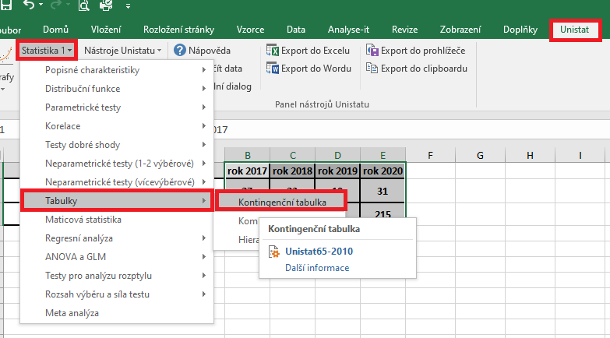

 |  |  |  |  | V následujícím dialogovém okně si převedeme ze seznamu proměnných do vybraných proměnných všechny čtyři soubory.
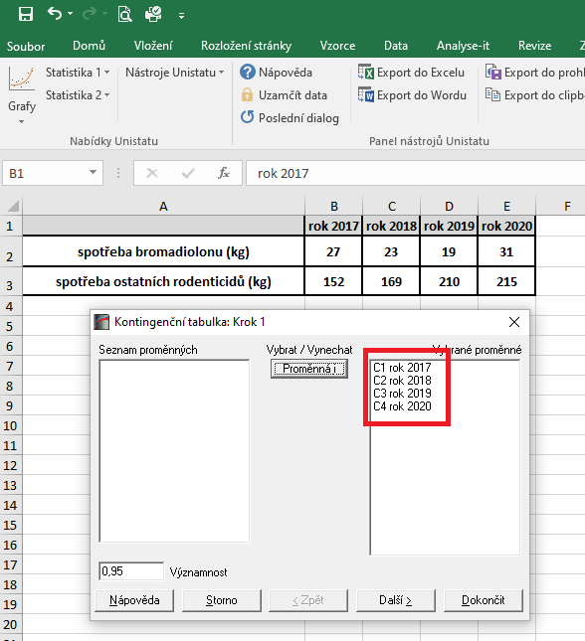

 |  |  |  |  | V následujícím dialogovém okně si zaškrtneme nabídku "RxC tabulkové statistiky" a zvolíme nabídku "Další".
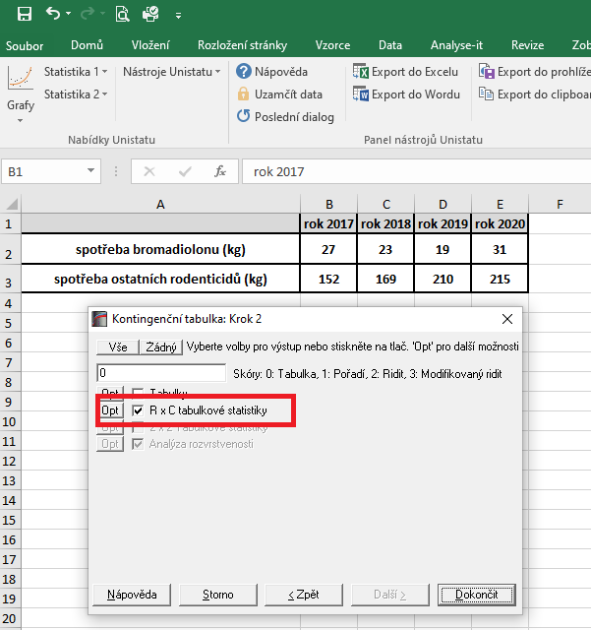

 |  |  |  |  |  |  |  |  | 14200
 |  |  |  |  |  |  |  |  | 1183.3333333

 |  |  |  |  | Dojde k vytvoření nového listu, kde v tabulce Chí-kvadrát testy nás bude zajímat výsledek pravděpodobnosti Pearsonova testu dobré shody (tzn. řádek "Pearson").
 |  |  |  |  | Vzhledem k tomu, že v našem testu nám hodnota pravděpodobnosti vyšla rovna číslu 0,1947, můžeme říct, že mezi soubory nejsou signifikantní rozdíly a spotřeba rodenticidů se v průběhu let nelišila.
 |  |  |  |  | Není třeba provádět další testování.

-

 |  |  |  |  | Výsledek naší analýzy:
 |  |  |  |  | p= | 2017 | 2018 | 2019
 |  |  |  |  | 2017 |  | 0.000 | 0.000
 |  |  |  |  | 2018 | 0.000 |  | 0.000
 |  |  |  |  | 2019 | 0.000 | 0.000

